权限账号反馈池
需求描述（原始） | 状态(PM) | 关联：版本需求池 | 研发状态 | 所属版本 | 反馈截图1_1 | 反馈截图1_2 | 备注 | 反馈优先级 | 反馈人 | 具体模块 | PM/跟进人 | 大版本号 | 用户反馈次数 | 客户名称 | 【反馈客户】 | 问题类型 | 文本 | 客户等级 | 需求紧急程度 | 上线日期 | 更新时间 | 【承诺解决日期】 | 引用剩余时间 (【PM】版本需求池)
团队权限-数据管理-CRM数据管理，新增允许以下角色修改CRM标签，目前删除一个自定义标签后全部博主都会被删除，管理员希望这个删除标签的动作可以被控制而不是随意账号都能删除标签 | 已确认大型需求 |  |  |  | 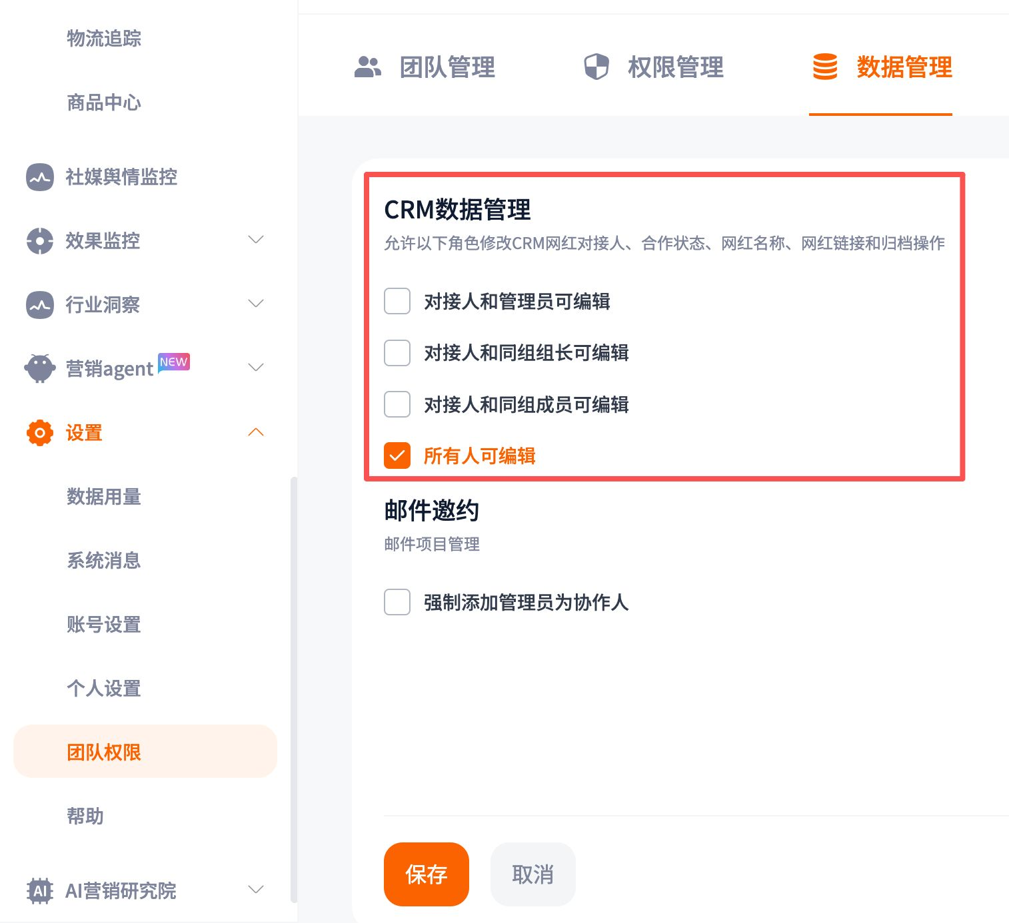 | 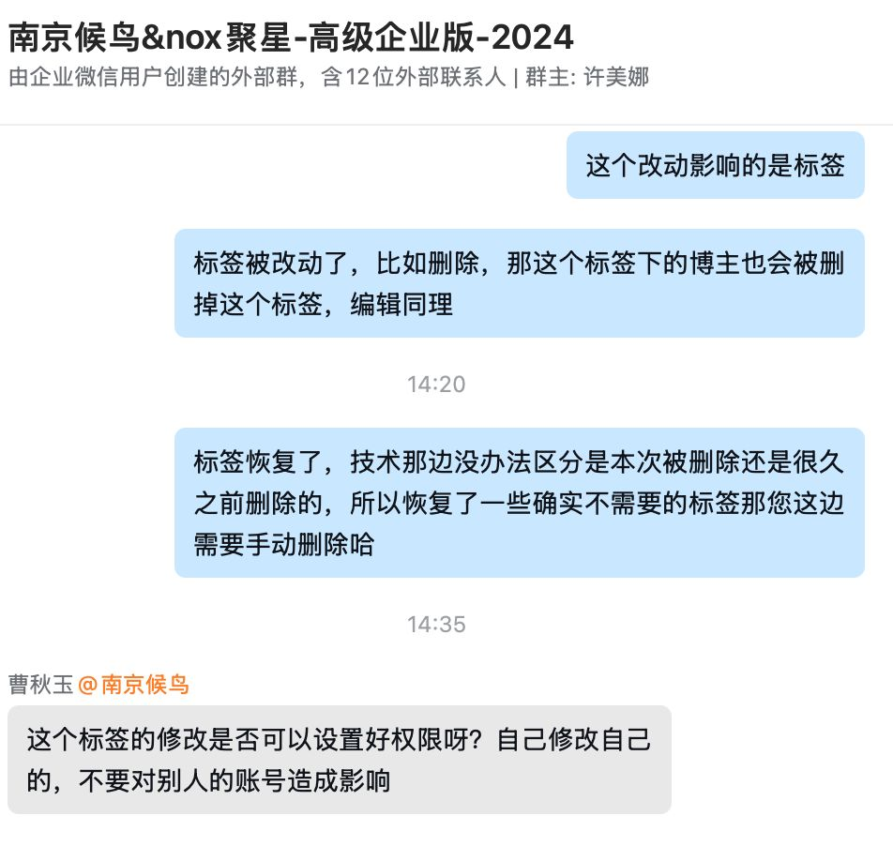 | 可以支持 |  | 吴佳昂 | 主子账号和权限 | 匡济 |  | 1 |  | 南京候鸟 |  |  |  |  |  | 2026-07-06
设置——希望可以搜索号（客户27个子账号，内部账号变换比较频繁，现在操作不便捷）--项目的协作人也可以支持按账号筛选 | 已确认大型需求 |  |  |  | 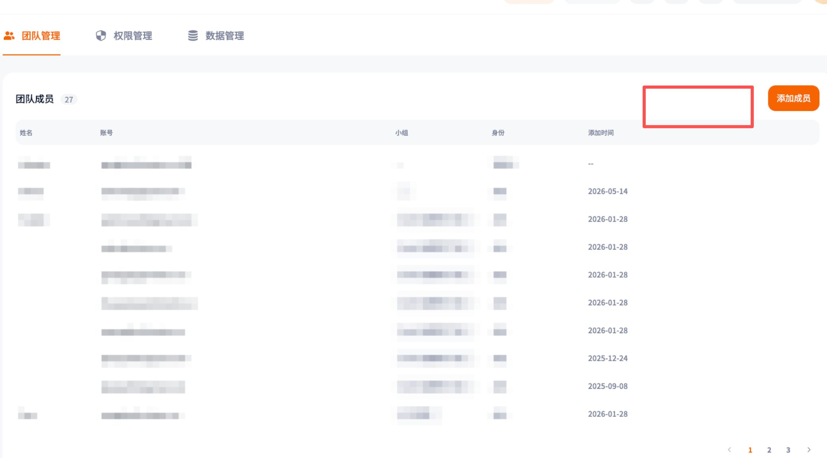 |  | 可以支持 | 高 | 王澎鑫 | 主子账号和权限 | 匡济 |  | 1 |  | 赋比兴 |  |  |  |  |  | 2026-06-12
设置——子账号额度设置支持按月设置 | 已确认大型需求 |  |  |  |  |  | 可以支持，预计Q2做 | 中 | 王澎鑫 | 数据配额 | 匡济 |  | 1 |  | BF |  |  |  |  |  | 2026-06-12
消息中心--给网红打的自定义标签，有没有可能设置选择私有或者公开。客户反馈所有人标签都能看到，有时候找某个标签比较难找 3.13--鑫亿方反馈，标签能否分账号显示，团队标签太多了，后面看起来眼花 | 已确认大型需求 |  |  |  | 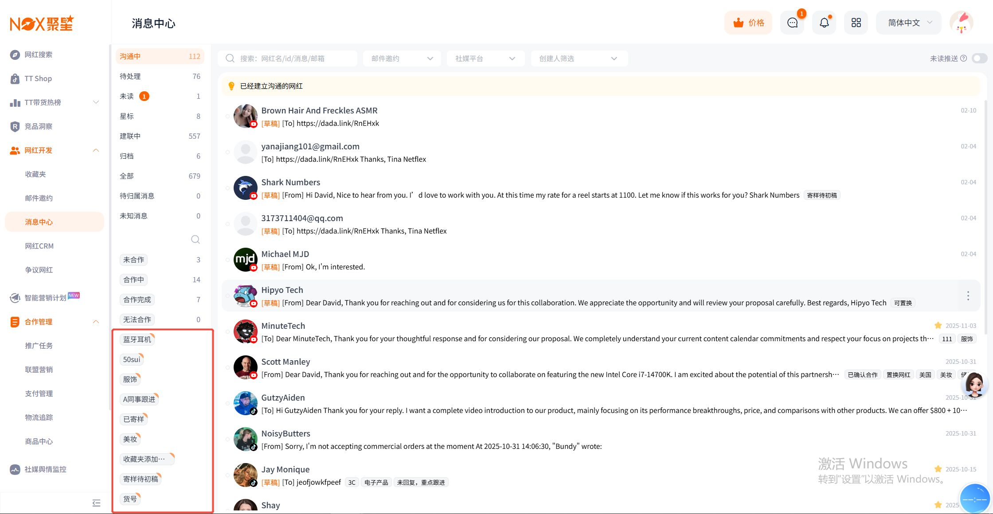 | 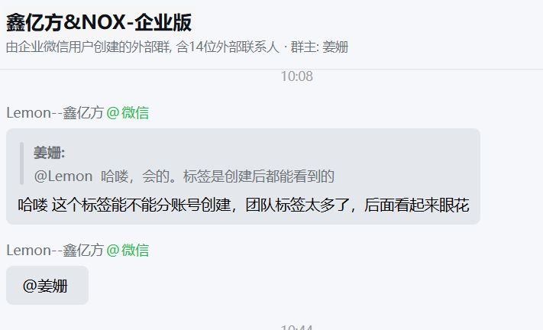 | 权限统一处理 | 3.13加急 | 姜姗 | 主子账号和权限 | 匡济 |  | 2+ |  | 上海康司,鑫亿方 |  |  |  |  |  | 2026-06-12
权限管理-当期使用-希望可以看到月度的数据，目前只能看到汇总的 | 待确定 |  |  |  | 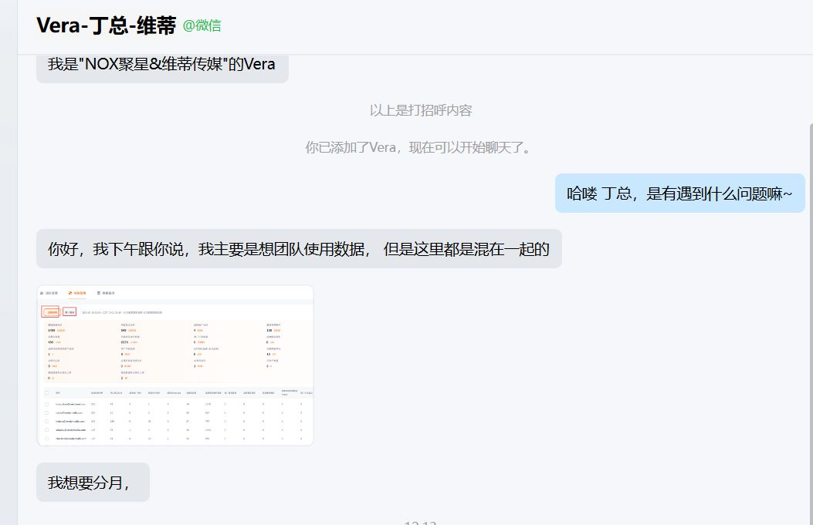 |  | 可以支持 | 中 | 许美娜 | 数据配额 | 匡济 |  | 1 |  | 维蒂传媒 |  |  | 4星 |  |  | 2026-06-12
能否支持消息中心-单个消息框添加其他协作者进行跟进，用希望协作者可以跨项目跟进 | 待确定 |  |  |  | 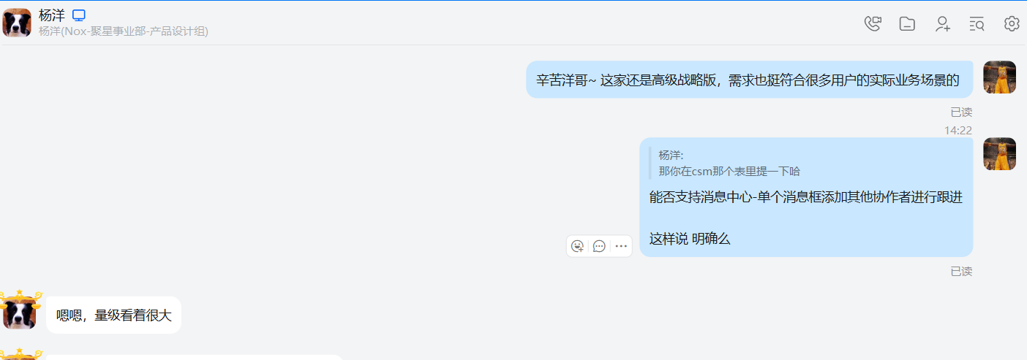 |  | 权限统一处理 | 高 | 袁志 | 主子账号和权限 | 匡济 |  | 1 |  | 杭州盈通慧科技 |  |  | 5星 |  |  | 2026-06-17
设置——增加两个开关，可以通过开关控制主账号强制成为收藏夹、邮件项目的协作者，且不可取消 | 已确认大型需求 |  |  |  |  |  | 可以支持 | 3.16加急 | 王澎鑫 | 主子账号和权限 | 匡济 |  | 1 |  | 轻舟电器,倍思奇 |  |  |  |  |  | 2026-06-12
搜索--隐藏特定条件网红筛选项。对于隐藏沟通中、合作中、合作完成的网红，能否也能区分“个人对接的” 和“团队所有成员”对接的 。 客户反馈每个人对接的项目不同 | 已确认大型需求 |  |  |  |  | 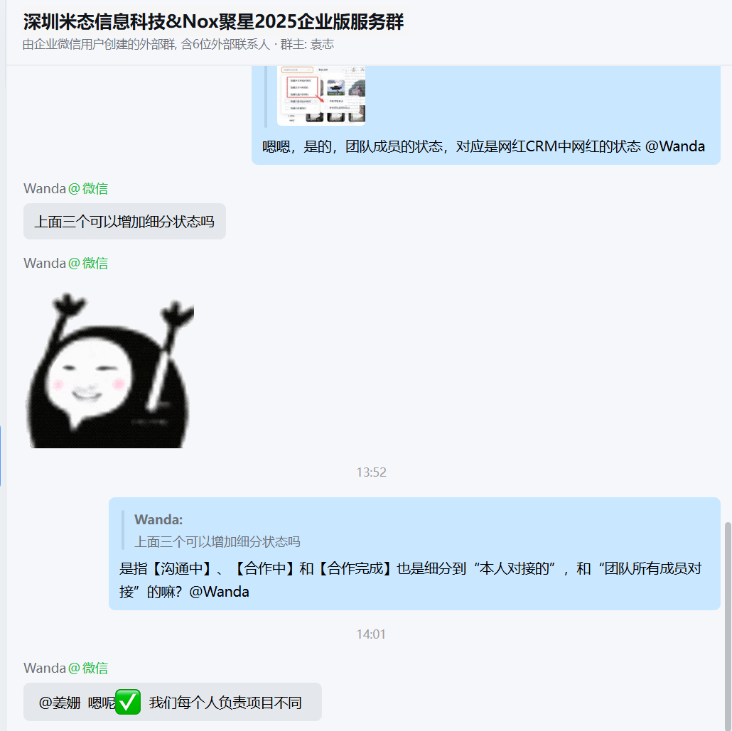 | 可以支持 | 高 | 姜姗 | 主子账号和权限 | 匡济 |  | 1 |  | 深圳米态 |  |  |  |  |  | 2026-06-17
配额消耗提醒弹窗里希望增加当前账号的剩余量提示，有的设置了单个账号的使用量上限，看到的剩余量并不是该账号的剩余量。 | 待确定 |  |  |  | 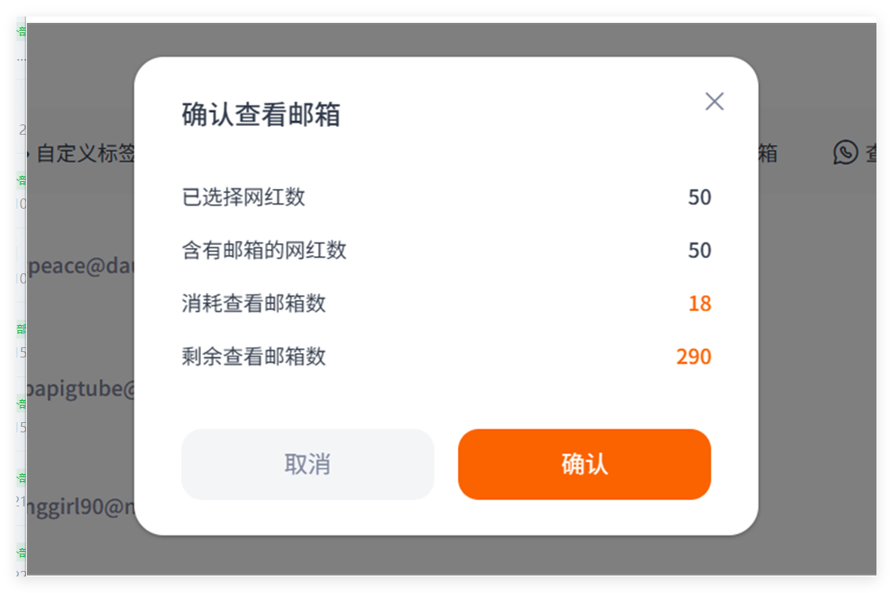 | 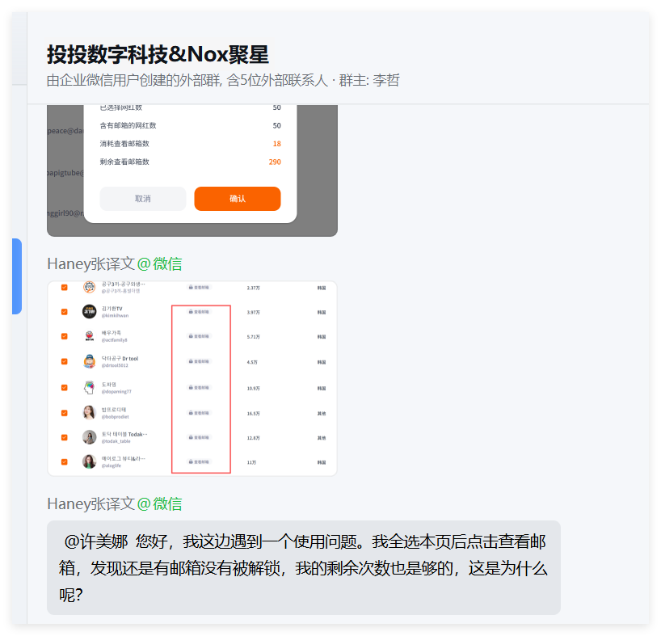 | 可以支持 | 中低 | 许美娜 | 数据配额 | 杨洋 |  | 1 |  |  |  |  |  |  |  | 2026-06-12
细化【组长】角色在邮件开发/数据看板/CRM管理等模块的分层管理，方便实现分组管理 | 待确定 |  |  |  | 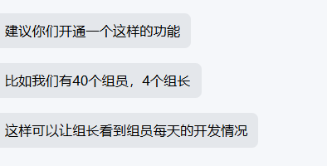 |  | 待确认 | 中高 | 袁志 | 主子账号和权限 | 匡济 |  | 1 |  |  |  |  | 5星 |  |  | 2026-06-12
权限管理--增加超级管理员，拥有主账号一样的权限 | 已确认大型需求 | 添加管理员 | 待确定 | 权限管理专项 |  |  | 可以支持，但低优 | 高 | 王澎鑫 | 主子账号和权限 | 匡济 |  | 1 |  | 宸川,拓基 |  |  |  |  |  | 2026-07-07 |  | 未确认
网红CRM--CRM增加协作人，对接人及管理员有权限设置协作人，协作人仅支持查看数据 | 待解决 | 网红CRM--CRM增加协作人，对接人及管理员有权限设置协作人，协作人仅支持查看数据 | 待确定 | 权限管理专项 |  |  | 待评估 | 中高 | 王澎鑫 | 主子账号和权限 | 杨洋 |  | 1 |  | 宸川 |  |  |  | 中（近期解决） |  | 2026-06-12 |  | 未确认
主子账号-主账号支持查看、编辑子账号的所有数据 | 已确认大型需求 |  |  |  |  |  | 可以支持，增加角色，由超级管理员可以分配 | 高 | 王澎鑫 | 主子账号和权限 | 匡济 |  | 1 |  | 深圳天恋 |  |  |  | 高（尽快解决） |  | 2026-06-12
团队权限--支持设置只有管理员才能看到总体额度，普通账号只能看到自己的配额情况 | 已确认大型需求 |  |  |  | 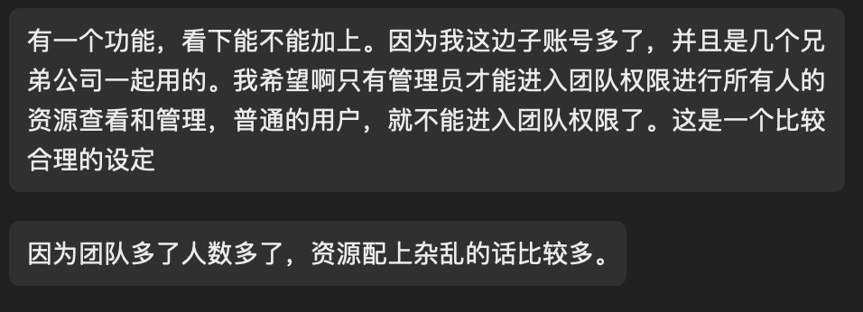 |  | 可以支持，增加开关隐藏页面 | 10.15加急 | 王澎鑫 | 主子账号和权限 | 匡济 |  | 1 |  | 手足力量 |  |  |  | 高（尽快解决） |  | 2026-06-12
绑定子账号时，如若子账号位置已满，仍可继续发出邀请，但子账号无法收到验证邮件，能否当子账号位置已满时，直接限制邀请并给出弹窗提示升级会员 | 待确定 | 子账号位置已满时限制邀请并给升级提示 | 待确定 | XXL0506 | 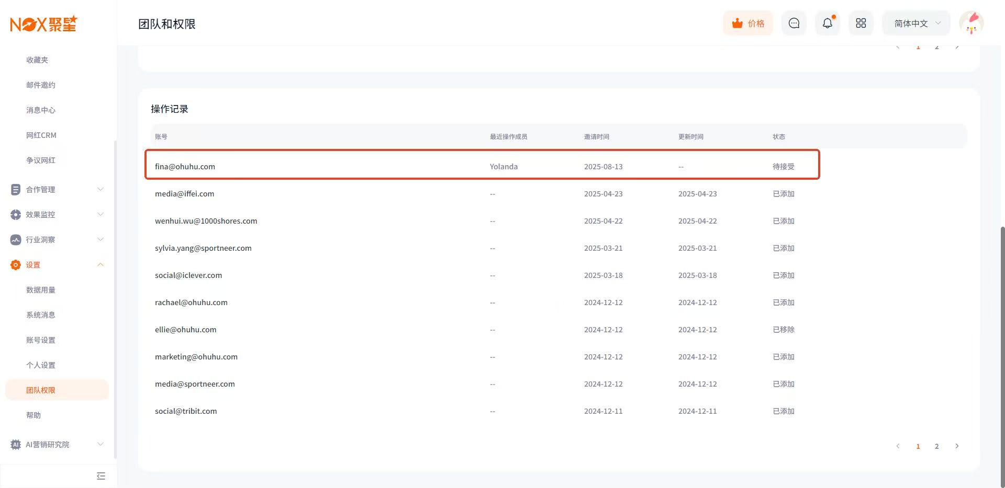 |  | 可以支持 | 中高 | 苏健鹏 | 主子账号和权限 | 匡济 |  | 1 |  | 千岸科技 |  |  | 5星 | 高（尽快解决） |  | 2026-06-12 |  | 未确认
企业版的月度周期的起始和结束日期放在页面比较明显的位置进行显示。经常有用户以为企业版周期是每月1号更新 | 待确定 | 文案调整（再确认一下） | 待确定 | XXL0316 | 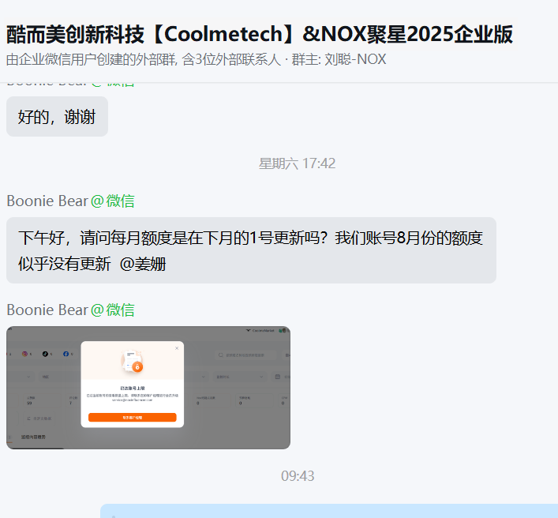 |  | 调整提示文案 | 高 | 姜姗 | 数据配额 | 亚杰 |  | 10+ |  | 酷尔美,恒升之昭 |  |  | 3星 | 高（尽快解决） |  | 2026-06-12 |  | 未确认
收藏夹导出，数据跟详情页中查看的数据有差异。 收藏夹导出时，希望先批量刷新网红频道数据，然后再导出 | 待确定 |  |  |  |  |  | 可以支持 | 中高 | 姜姗 | 数据导出 | 亚杰 |  | 1 |  | 杭州璟瑜 |  |  | 3星 | 高（尽快解决） |  | 2026-06-12
数据导出的报表里的邮箱是否可以增加一个注释，可以区分哪些是之前已经导出过的，需求背景：客户套餐里没有邀约功能，当前会通过深度数据导出功能导出后，筛选出之前未导出的进行建联，当前情况下每次新增导出后，要和历史的导出报表做去重才能判断哪些是首次导出，需要建联的邮箱。 | 待确定 |  |  |  | 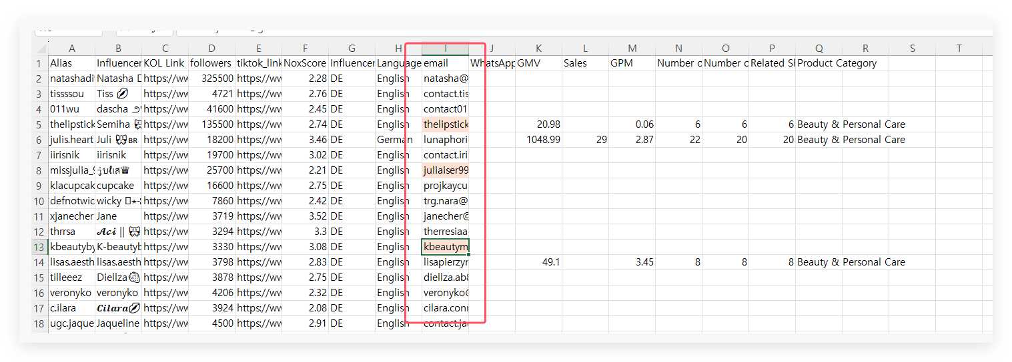 |  | 低优先级 | 中低 | 许美娜 | 数据导出 | 杨洋 |  | 1 |  | 포컴퍼니 |  |  | 5星 | 高（尽快解决） |  | 2026-06-12
收藏夹支持跨社媒平台导出数据 | 待确定 |  |  |  | 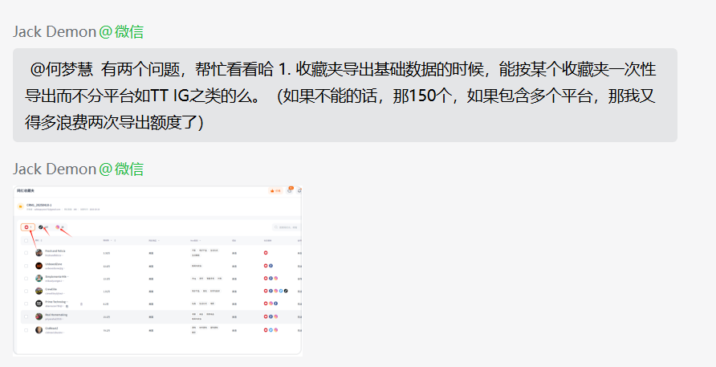 | 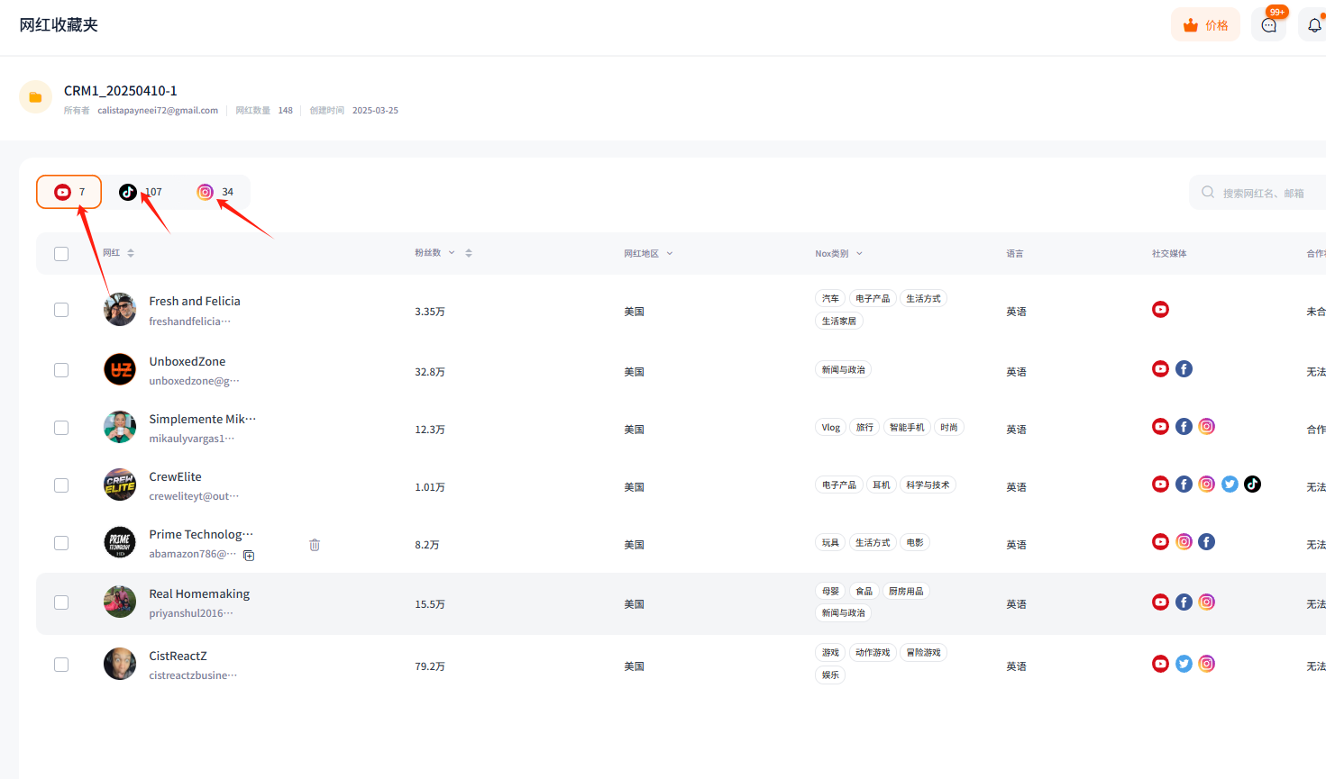 | 待确认实现方案 | 中 | 何梦慧 | 数据导出 | 亚杰 |  | 1 |  | 深圳盛高 |  |  | 3星 | 中（近期解决） |  | 2026-06-12
基础数据导出能否增加个“一键去除掉已导出过的网红”这样一个筛选项，并增加一个互动量的导出字段 | 待解决 |  |  |  |  |  | 去重待确认实现方案，互动量可以加 | 高 | 苏健鹏 | 数据导出 | 匡济 |  | 1 |  | 大疆 |  |  | 5星 | 高（尽快解决） |  | 2026-06-12
邮件项目里导出收件人数据时，支持导出该项目的所有收件人；目前最多只能500，客户希望，比如邀约了600个，可以一次性导出这600个，方便数据分析。 | 待确定 |  |  |  | 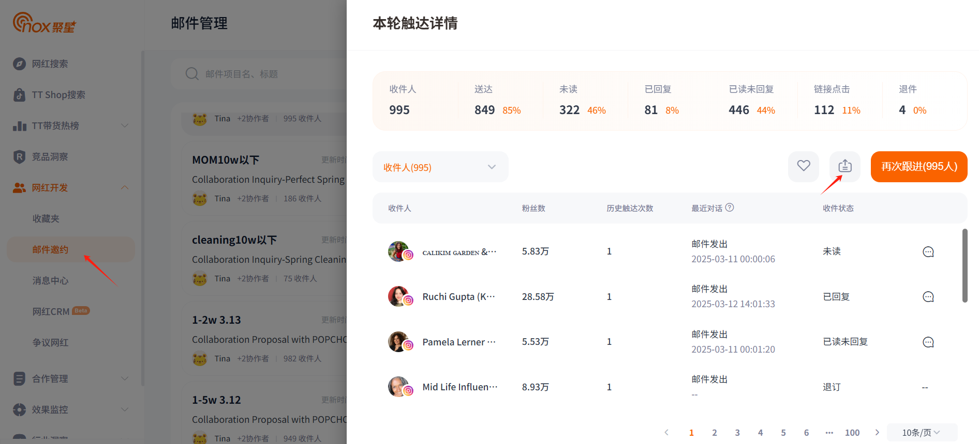 |  | 可以支持 | 中 | 何梦慧 | 数据导出 | 亚杰 |  | 1 |  | 深圳盛高 |  |  | 3星 | 中（近期解决） |  | 2026-06-12
导出合作报价的数据时，合作内容和合作价格数字可以分2列导出，填写的时候时按照合作内容和合作价格数字分类填写的，但是导出时放到了一起 | 待确定 |  |  |  |  |  | 可以支持 | 中 | 何梦慧 | 数据导出 | 亚杰 |  | 1 |  | 深圳盛高 |  |  | 3星 | 中（近期解决） |  | 2026-06-12
基础数据导出，导出次数超过了单日导出限制，弹出提示文案显示本月导出达到上限请下个月再试。 看能否改成单日超出限制，请第二天再试？ | 待确定 | 单日导出上限提示误写成本月上限 | 待确定 | XXL0506 |  |  | 可以支持 | 中 | 姜姗 | 数据导出 | 匡济 |  | 1 |  | 传音 |  |  |  | 中（近期解决） |  | 2026-06-12 |  | 未确认
在权限管理里，客户每个月给子账号分配一次额度，能否批量一次针对全部子账号加一些额度，比如，一次性给每个子账号加5000发件额度 | 待确定 |  |  |  | 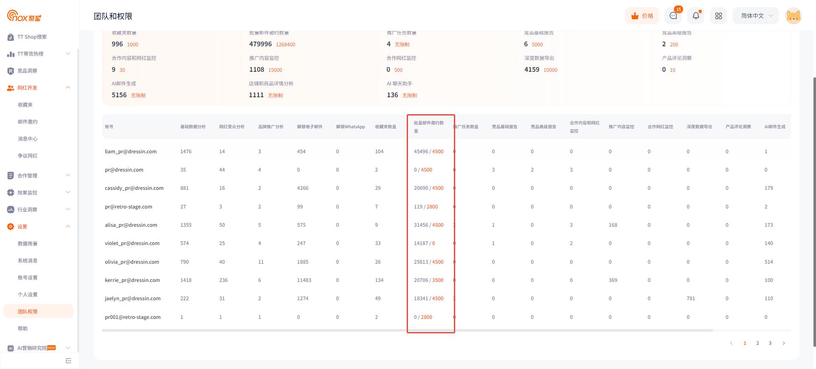 |  | 可以支持，增加批量操作功能 | 中高 | 苏健鹏 | 主子账号和权限 | 李江 |  | 1 | 赛维 | 赛维时代 |  |  | 5星 | 中（近期解决） |  | 2026-06-12
基础数据导出增加次数提醒 | 重复需求 |  |  |  | 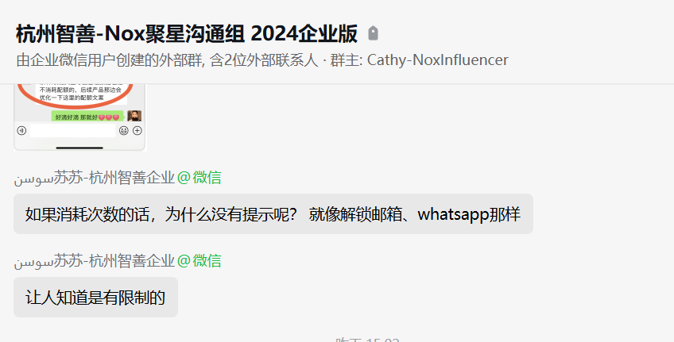 |  | 可以支持 | 低 | 何梦慧 | 数据导出 | 匡济 |  | 1 | 杭州智善 | 杭州智善 |  |  | 3星 | 低（随适合版本解决） |  | 2026-06-12
企业版有按会员月更新的额度，希望在权限管理里可以给企业版客户标注哪些是按月更新，哪些不按月更新 | 待解决 | MIS-会员权限管理中，区分按月更新和非按月更新 | 待确定 | XXL-MIS-2 |  |  | 可以支持 | 中高 | 何梦慧 | 数据配额 | 匡济 |  | 1 |  |  |  |  |  | 中（近期解决） |  | 2026-06-12 |  | 未确认
基础数据导出支持导出指定范围数据，例如收藏夹里的第50个到第70个 | 待确定 |  |  |  |  |  | 待排期 | 中 | 何梦慧 | 数据导出 | 亚杰 |  | 1 | 磨针科技 | 磨针科技 |  |  | 3星 | 中（近期解决） |  | 2026-06-12
收藏夹网红基础/深度数据导出，在数据用量中--数据下载里标注出下载的是基础数据还是深度数据的下载类型，目前都标识的是收藏夹数据导出，未标注类型，不方便客户核对基础数据的使用数量 | 待确定 |  |  |  | 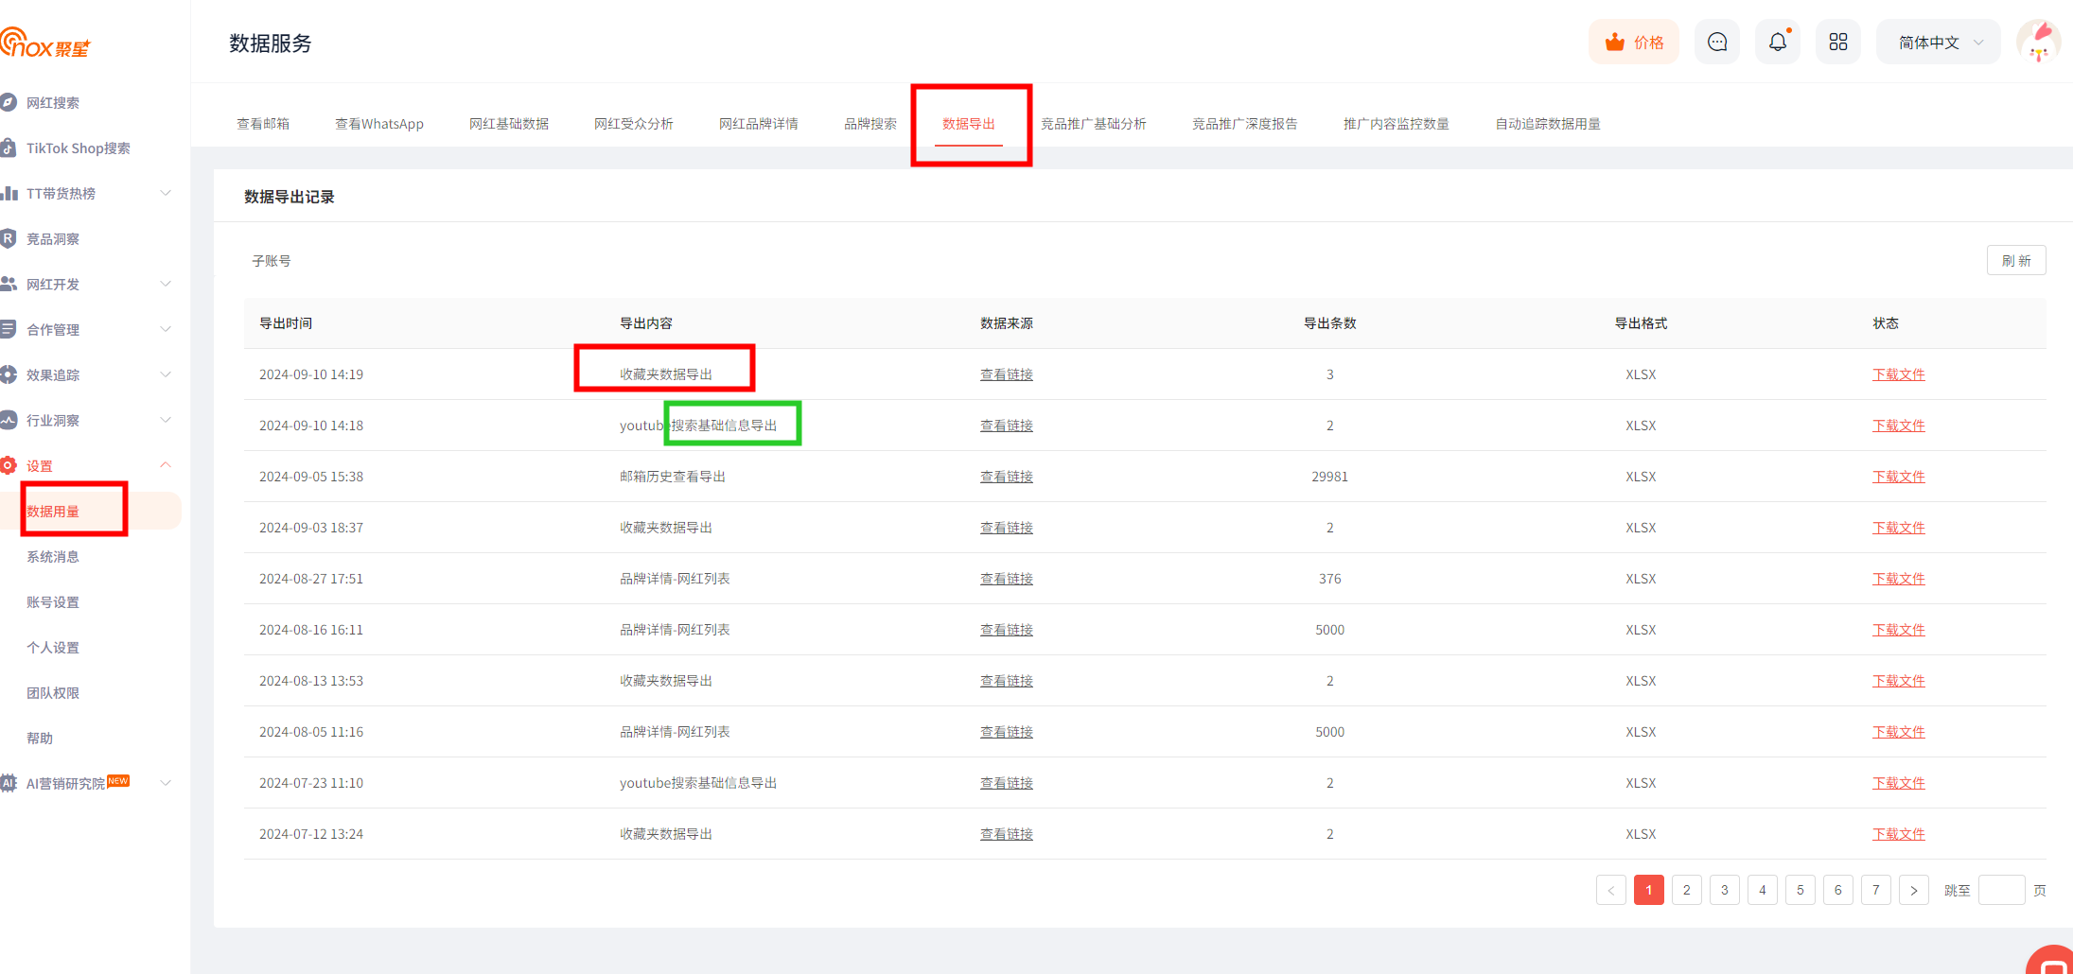 |  |  | 中 | 姜姗 | 数据导出 | 亚杰 |  | 1 | 钛动 | 钛动 |  |  | 3星 | 中（近期解决） |  | 2026-06-12
基础数据导出，支持导出的字段和展示的字段不一致，比如TT线上显示的是最近20个视频的，但是导出的又是最近10个视频的 | 待确定 |  |  |  |  |  |  | 低 | 许美娜 | 数据导出 |  |  | 1 | 无 |  |  |  |  | 低（随适合版本解决） |  | 2026-06-12
邮箱导出---导出内容加上网红社媒链接。6.17--TVCmall第一次提出 | 待解决 | 邮箱导出---导出内容加上网红社媒链接。 | 待确定 |  | 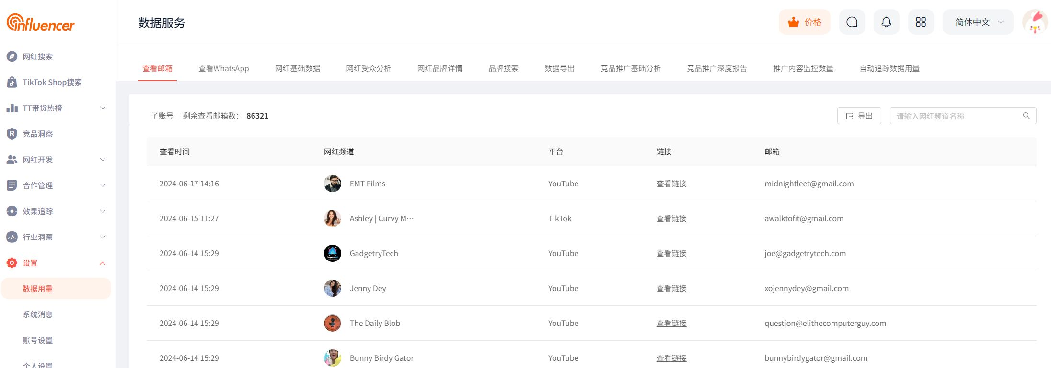 | 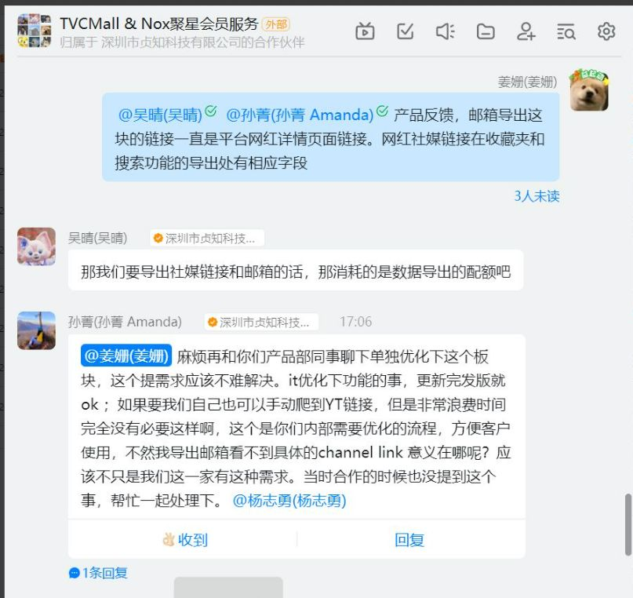 | 可以支持 | 高 | 姜姗 | 数据导出 | 亚杰 |  | 1 | TVCmall/研色科技 | TVCmall,研色科技 |  |  | 3星 | 高（尽快解决） |  | 2026-06-12 |  | 未确认
详情页数据指标计算问题 搜索结果内的互动率和详情页内不一致 | 待确定 |  |  |  |  |  | 保证搜索结果和详情页点击进去是一致的 | 中高 |  | 数据导出 | 亚杰 |  | 1 |  |  |  |  |  |  |  | 2026-06-12
如客户续约子账号的可用额度 按照续约套餐里的额度进行限制，目前是降级续约，之前绑定的子账号未解绑的状态下可以继续使用，不利于提升客单价 | 待确定 |  |  |  |  |  |  | 低 | 许美娜 | 主子账号和权限 | 匡济 |  | 1 | 无 |  |  |  |  |  |  | 2026-06-12
子账号达到上限后点击验证邮件提示优化，现在的提示是注册失败，请联系客户经理 | 待确定 | 子账号达到上限后验证邮件提示优化 | 待确定 | XXL0506 |  |  |  | 中低 | 许美娜 | 主子账号和权限 | 匡济 |  | 1 | 热血 | 热血 |  |  | 3星 | 低（随适合版本解决） |  | 2026-06-12 |  | 未确认
基础数据，资源夹创建数量等支持无限制的配额，客户的网页端显示是有数量限制的，希望展示成无限制 | 待解决 |  |  |  | 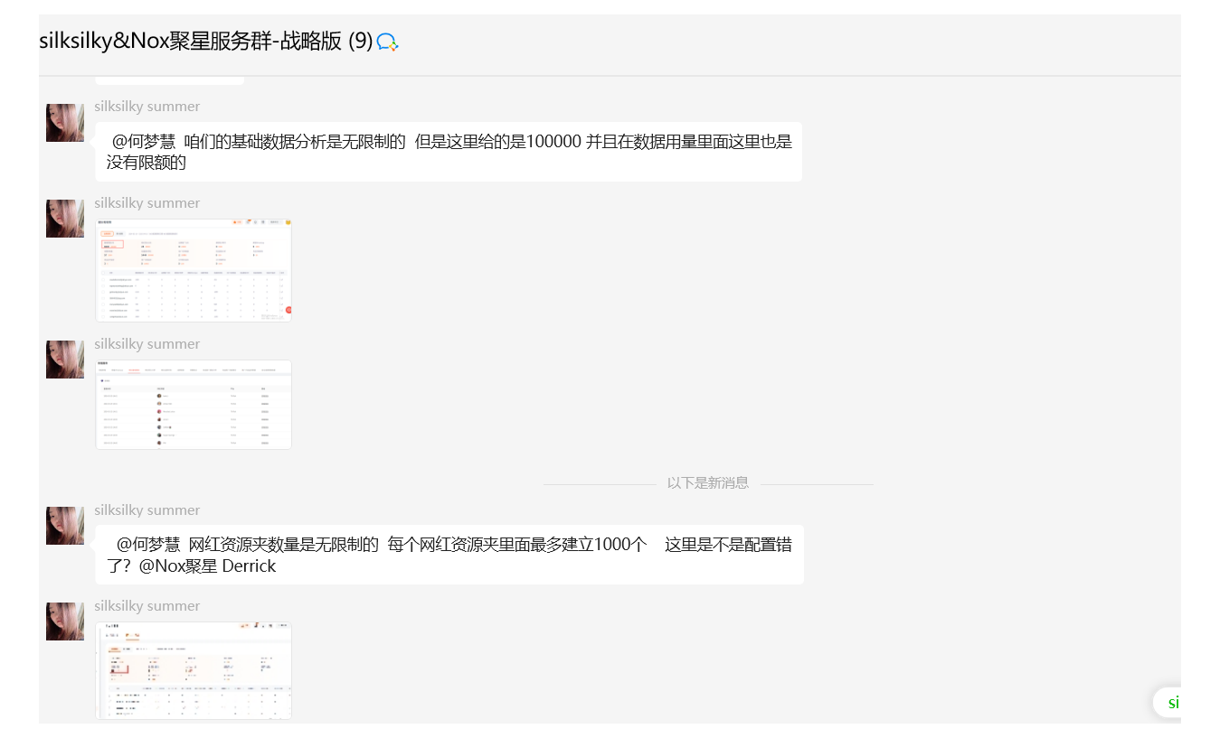 | 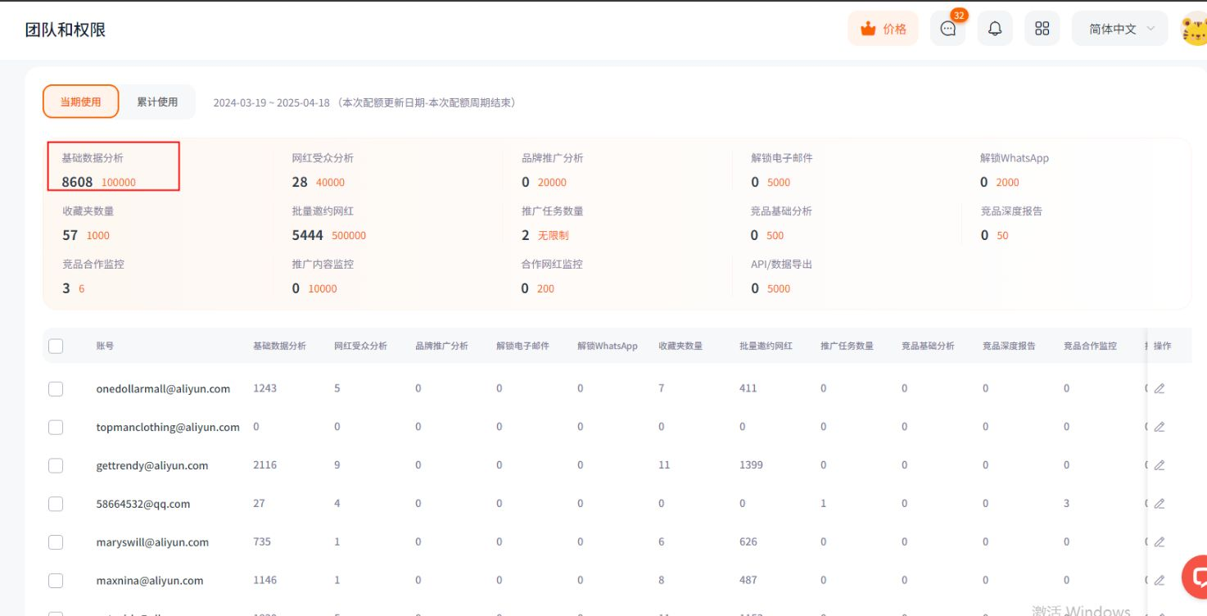 | 和到期时间精确到小时 一起解决 | 中高 | 何梦慧 | 数据配额 | 亚杰 |  | 1 | silksilky | silksilky |  |  | 4星 | 高（尽快解决） |  | 2026-06-12
数据用量里的导出加一个网红id和社媒链接 | 待确定 |  |  |  | 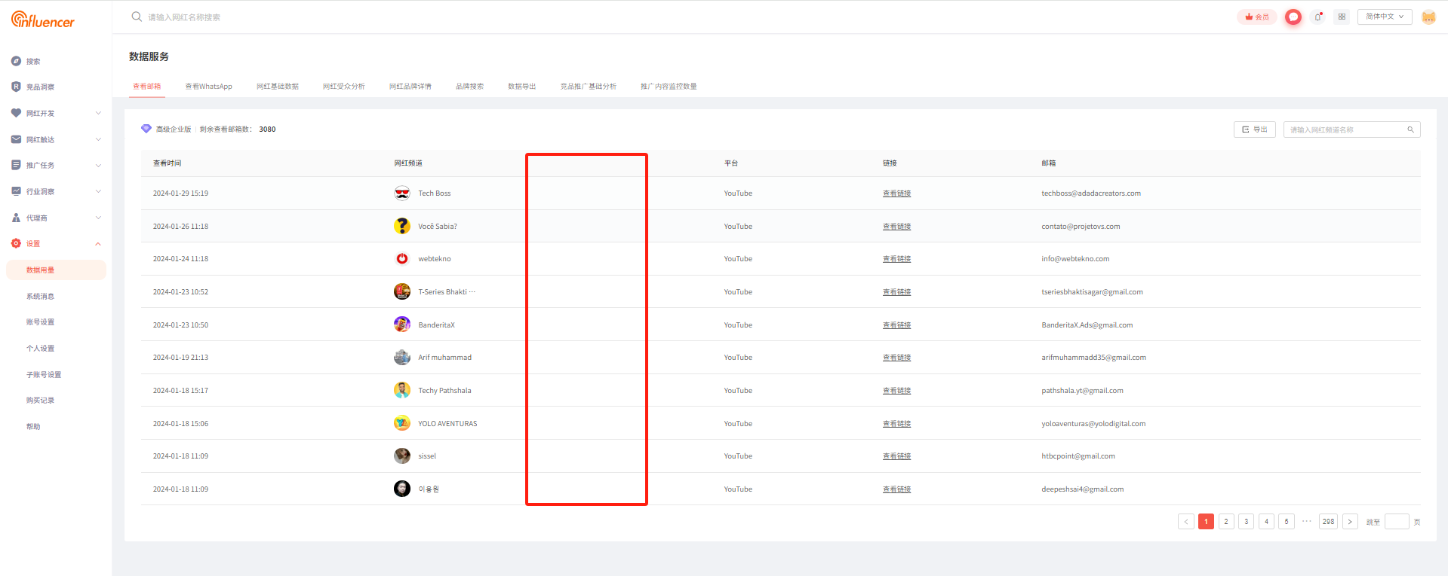 |  |  | 中 | 苏健鹏 | 数据导出 |  |  | 1 | 街猫 | 街猫 |  |  | 3星 | 中（近期解决） |  | 2026-06-12
支持WhatsApp批量解锁和导出 | 待确定 |  |  |  |  |  |  | 中低 | 许美娜 | 数据导出 |  |  | 1 |  |  |  |  | 3星 | 中（近期解决） |  | 2026-06-12
设置——数据用量——邮箱下载，ins网红希望添加频道id名(图中绿色箭头所指的名称) | 待确定 |  |  |  | 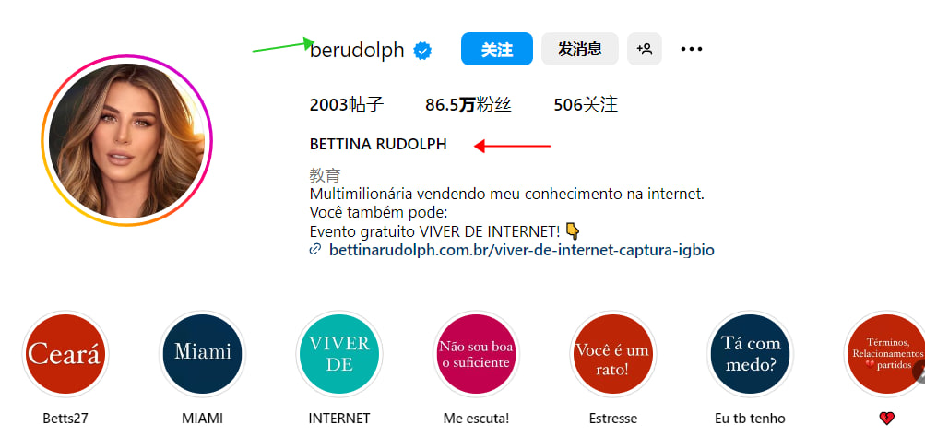 |  |  | 中低 | 姜姗 | 数据导出 | 匡济 |  | 1 | oo.t1@icloud.com | oo.t1@icloud.com |  |  |  |  |  | 2026-06-12
没有权限的筛选项，在用户筛选时直接提示，并不支持操选择，比如合作倾向，可用联系方式等高级版本功能企业版用户无法选择。会有不少客户因为增加了此类选项导致搜索时弹窗提示升级会员 | 待解决 | 达到每日搜索次数上限的情况是否可以增加弹窗提示，让用户知道是什么原因导致的，而不是直接显示暂无数据 | 待确定 |  |  |  |  | 中低 | 许美娜 | 数据配额 | 亚杰 |  | 2 | 硅基智能/深圳泰讯 | 硅基智能,深圳泰讯 |  |  |  |  |  | 2026-06-12 | 2024/12/27 | -560
主账号拥有上帝视角，可以看到子账号的全部动作，并分配额度 主账号可以设置不同子账号不同功能的权限，方便对新的子账号授权，目前新增子账号时，都得在网红资源夹，任务列表，内容效果监控里每个项目添加协作者一次 | 待解决 | 团队数据管理：资源夹、消息中心、CRM | 待确定 |  | 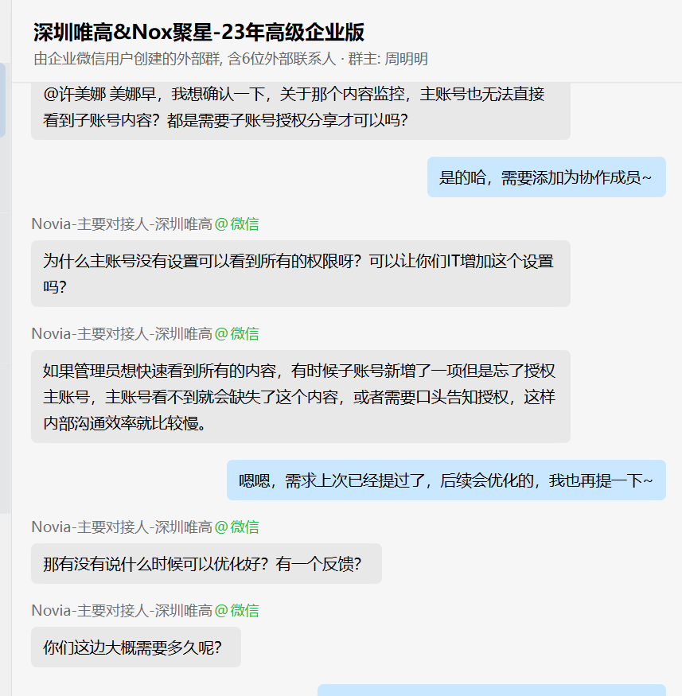 |  |  | 中高 | 苏健鹏 | 主子账号和权限 | 匡济 |  | 3+ | 朗胜 | 朗胜 |  |  | 4星 | 中（近期解决） |  | 2026-06-12 | 2025/02/07 | -518
主账号能查看所有子账号的动态（管理者，监控者的模式） | 待解决 |  |  |  |  |  |  | 中 | 姜姗 | 主子账号和权限 | 匡济 |  |  | 广州思哲 | 广州思哲 |  |  |  |  |  | 2026-06-12
主账号增加可编辑子账号网红收藏夹的权限，例如主账号可对子账号创建的收藏夹进行删除。 | 待解决 |  |  |  |  |  | 是否刚需待确定；且杠杆不高，先往后稍稍~ | 中 | 嘉祥 | 主子账号和权限 | 匡济 |  |  |  |  |  |  |  |  |  | 2026-06-12
网红基础数据只有企业版可以查看剩余额度，希望所有版本都加上 | 待解决 |  |  |  |  |  | 额度问题，低优，可搭车解决 | 低 | 许美娜 | 数据配额 | 匡济 |  |  | 广州沃芙 | 广州沃芙 |  |  |  |  |  | 2026-06-12

